aws设定情报
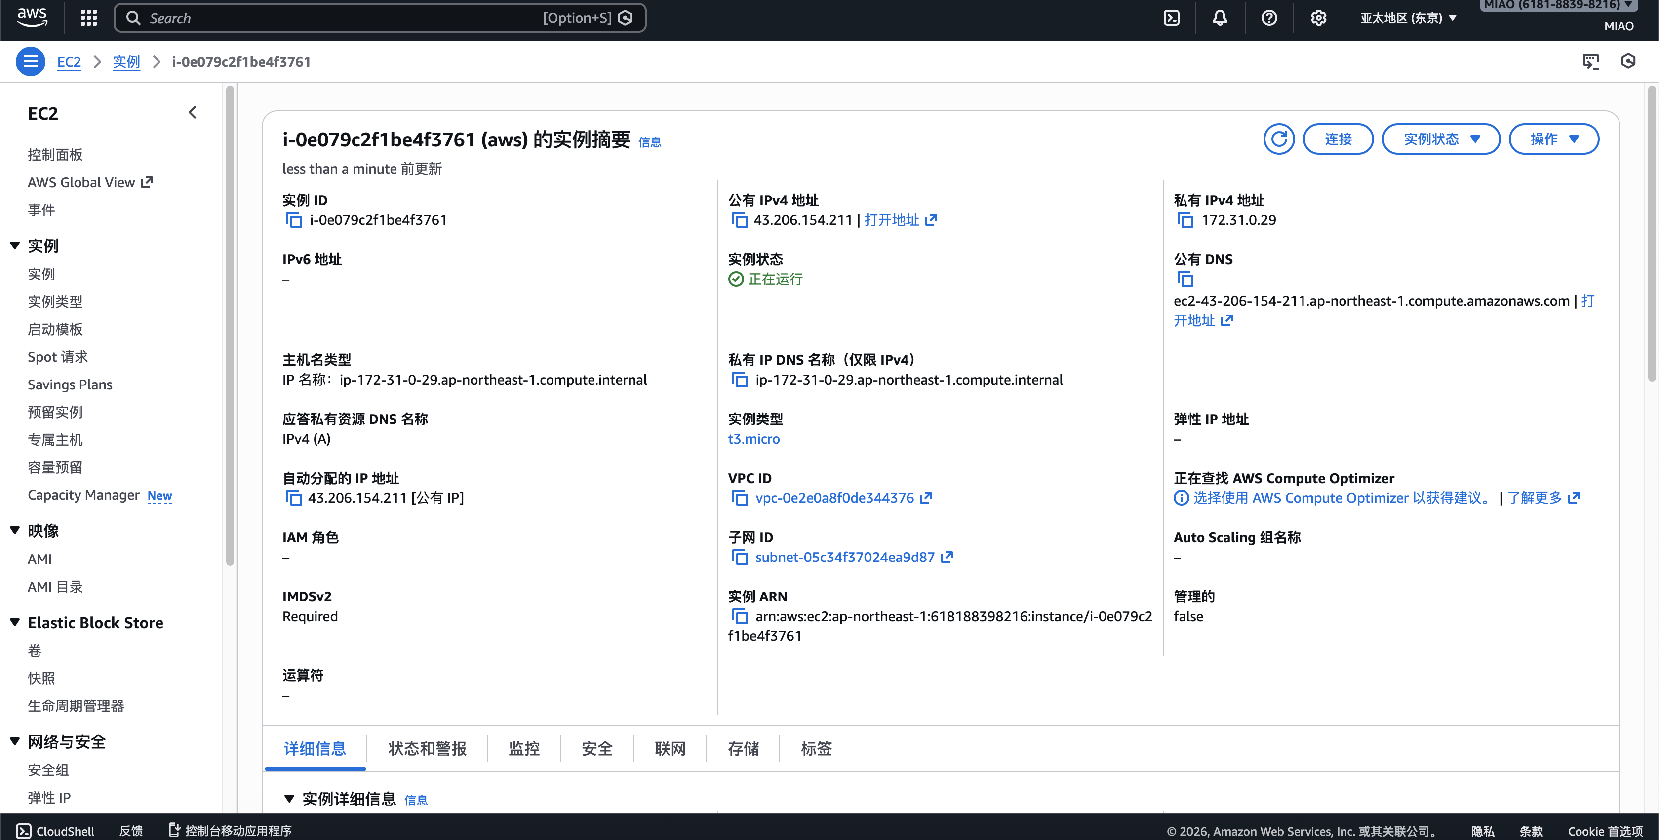

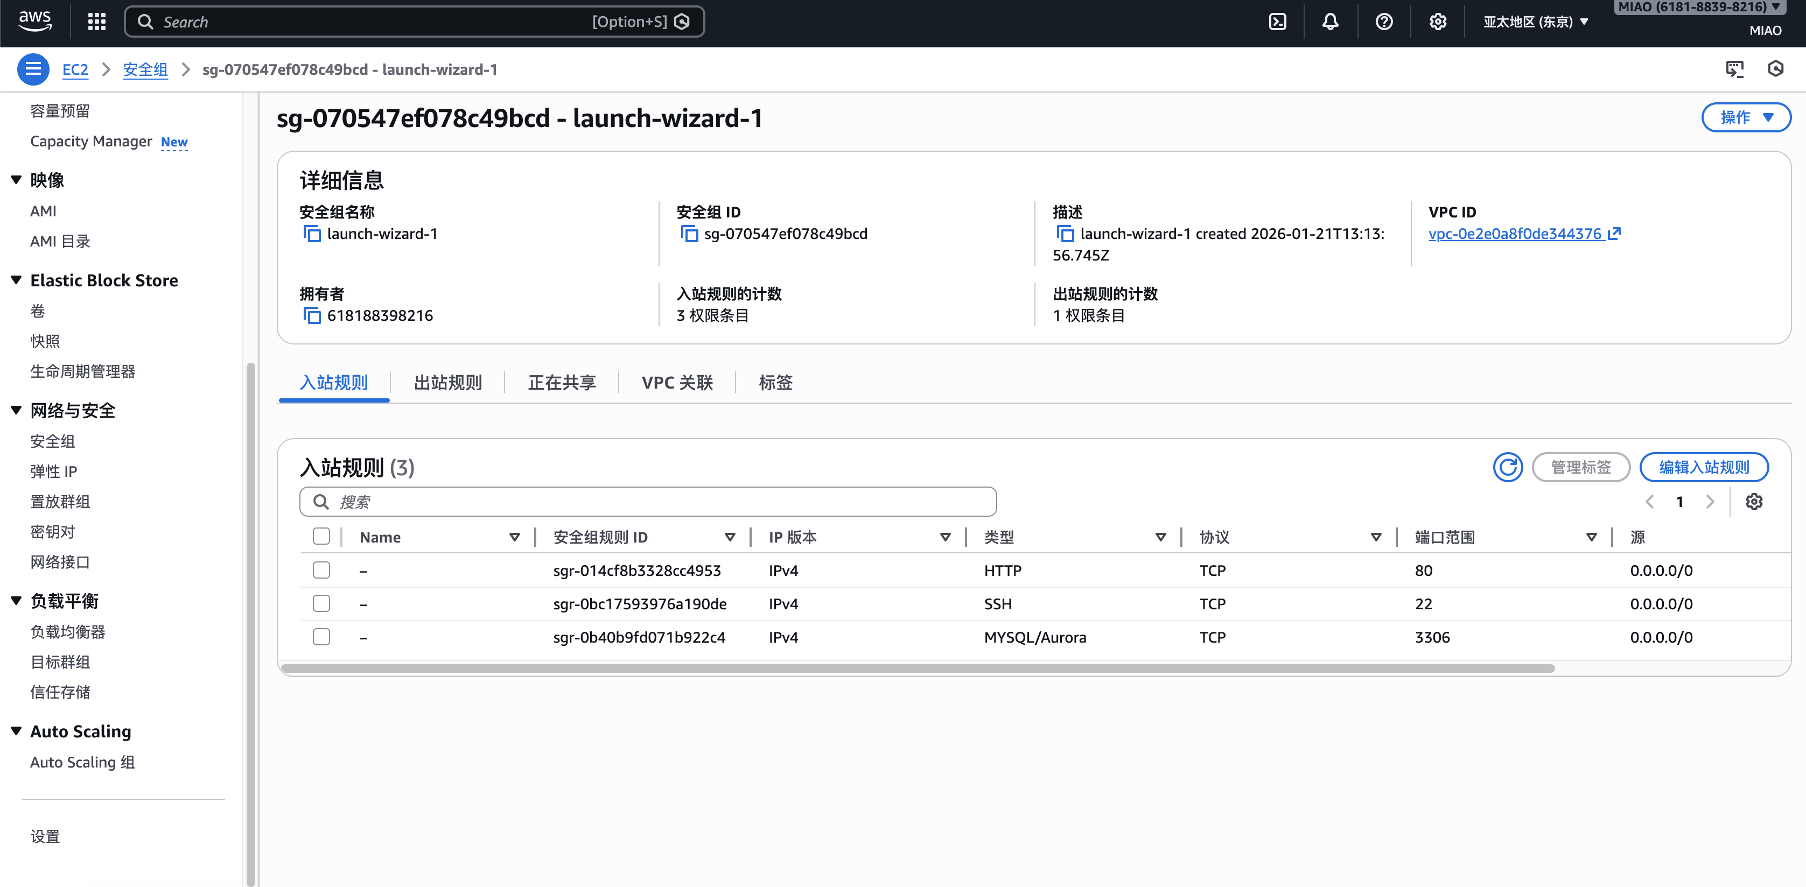

linux命令_初次环境配置
Mac的Terminal接续AWS：

ssh -i "aws_local.pem" ec2-user@ec2-43-206-154-211.ap-northeast-1.compute.amazonaws.com | 当前目录下要有名为「aws_local.pem」的密钥，且权限已经变更完毕「chmod 400 aws_local.pem」

接入aws之后，安装各种软件

成为管理员权限
$ sudo -i

旧版本配件全部升级
$ yum update -y

安转apche
$ yum -y install httpd

启动apache
$ systemctl start httpd.service

安装PHP
yum install php

使用sql需要php追加安装包， 命令如下
yum install -y php-cli php-mysqlnd

重启apache
systemctl restart httpd.service

下载安装Mysql
dnf install mariadb105-server -y

启动Mysql
systemctl start mariadb

初期设定：
mysql_secure_installation

password设定为Password23！，其他全部yes

接下来login一下：
mysql -u root -p

输入password（不显示在画面）

生成可远程操作的用户命令如下：

CREATE USER 'user'@'%' IDENTIFIED BY 'Password123!';

CREATE SCHEMA `mzx991226_zhixin` ;

赋予用户所有权限

GRANT ALL PRIVILEGES ON mzx991226_zhixin.* TO "user"@"%" IDENTIFIED BY "Password123!";

上传代码：
使用transmit

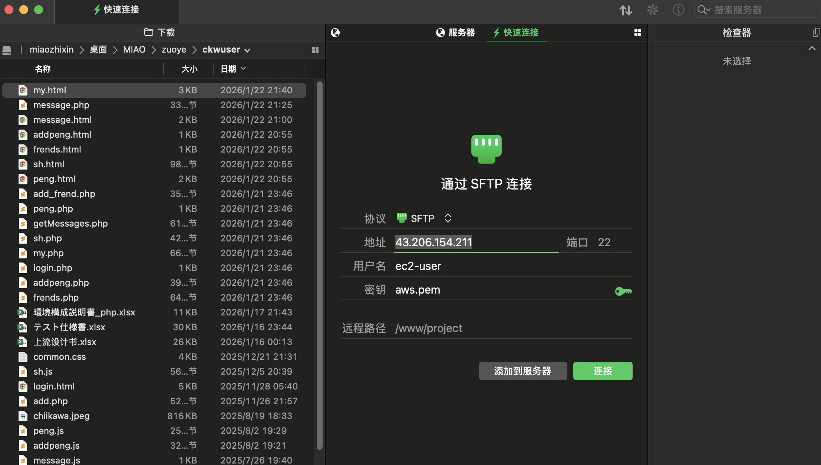

把所有代码放置于 /var/www/html下面

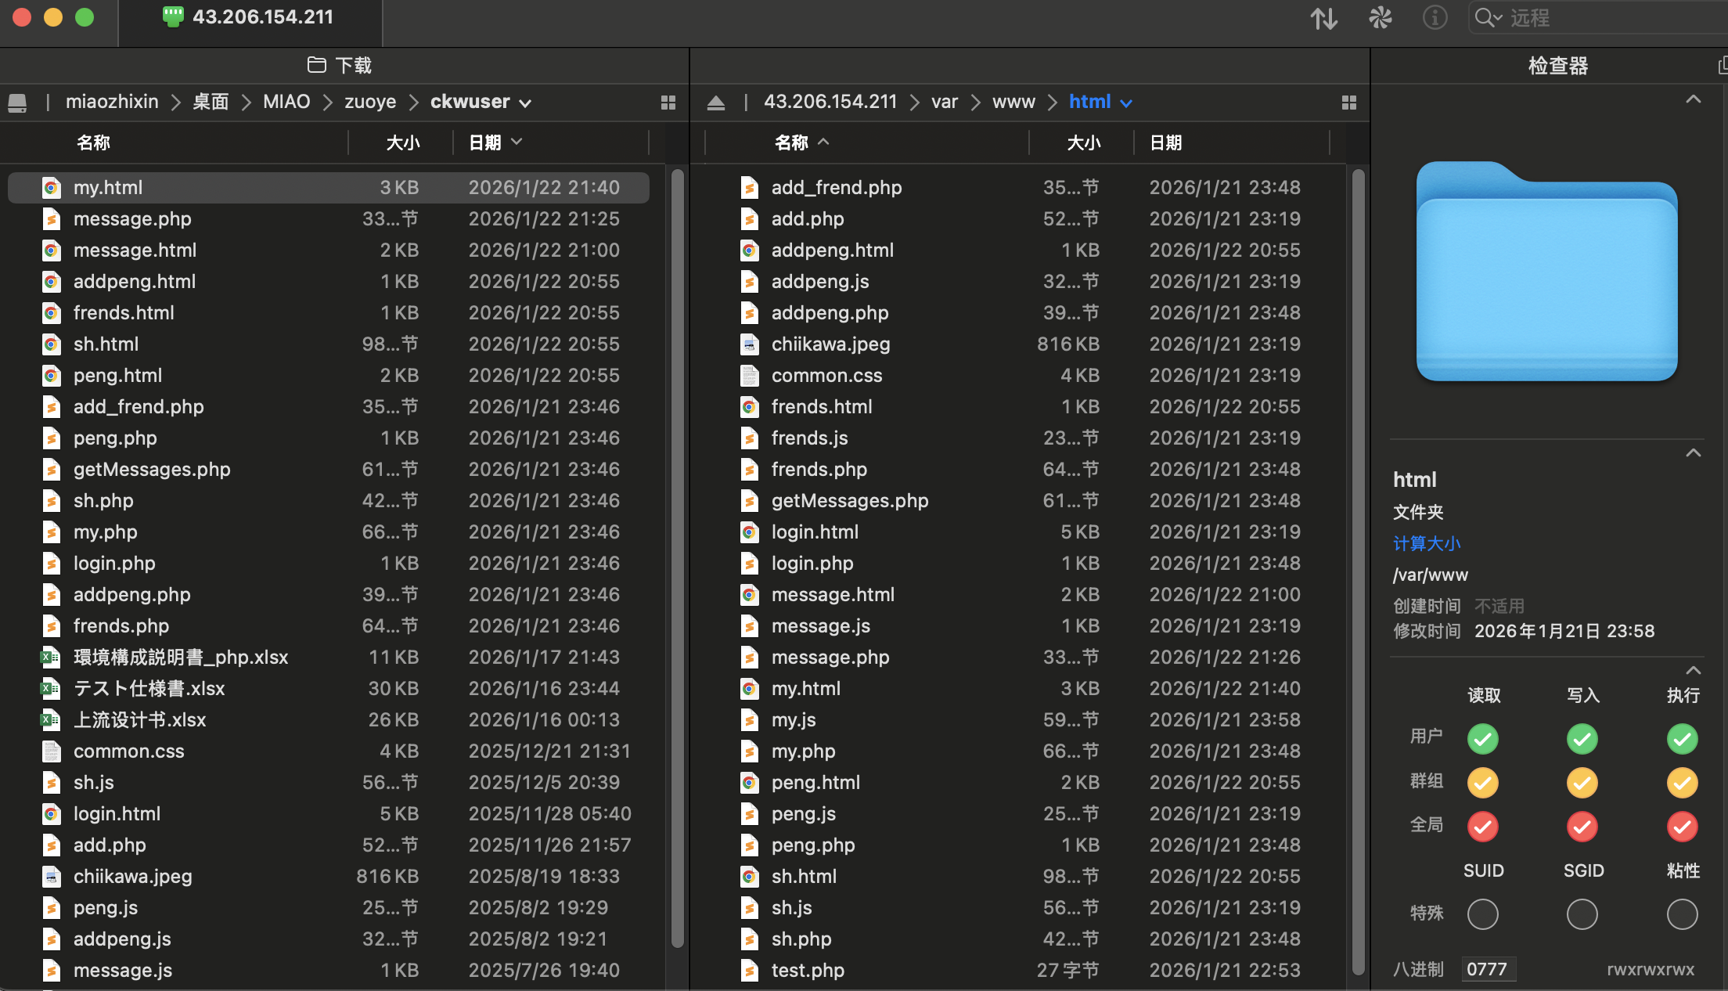

在aws服务器上执行下面的命令让php文件可互相读取
chmod 777 /var/www/html/*.*

